方法
数据图表：商品销售数据分析
【任务要求】
根据所给数据制作所需的图表
对图表进行产品销量分析

【知识要点】
对比分析法：也叫比较分析，是将两个或两个以上有关联的指标进行对比，从数量上展示和说明这几个指标的规模大小、速度快慢、关系亲疏、水平高低等情况。
对比分析使用的场景一般有：竞争对手对比、目标与结果对比、不同时期对比、活动效果对比。
对比分析法的注意事项：指标的类型一致、计量单位一致、计算方式一致、内涵及延展可比、时间范围可比、整体性质可比。
饼状图：是用圆形里面的扇形来表示频数变化和分布情况的图形，形状图中的扇面可以表示频数也可以表示频率。
饼状图的优势：强调整体和部分的关系，常用于表示各组成部分在总体中所占的比例。当只有一个数据系列并且用于强调整体中的某一重要元素时，使用饼图十分有效。

【重要技能点】
制作饼状图
美化图表：图表标题编辑、数据标签添加等
第一步：降序培训
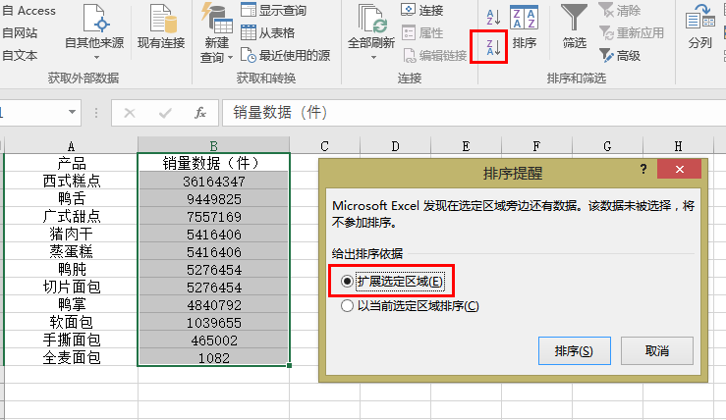

1、打开数据表格，对【销量数据】进行降序处理；

第二步：求出销量前三之外的其他产品的总销量
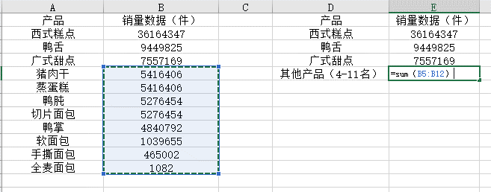

2、拉出前三名产品名称及销量数据，利用求和公式计算出其他产品【销量数据】总和；

第三步：插入饼状图表
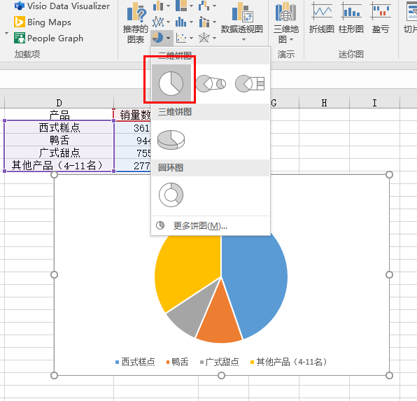

3、选中新数据，在插入中找到【饼图】--【二维饼图】，点击插入即可；

第四步：美化图表
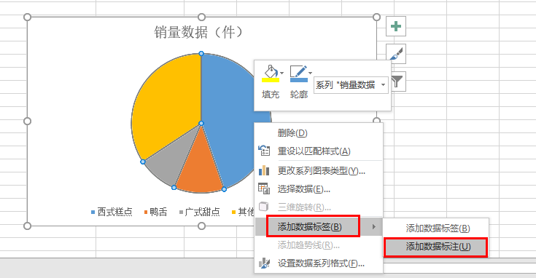
右击【添加数据标签】--【添加数据标签】；这里注意题目要求，一般根据题目要求进行美化。

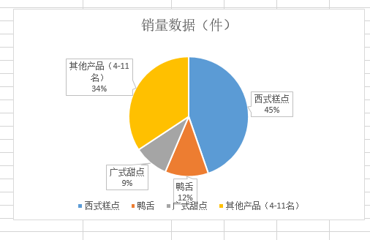

【分析结论】
通过第一步排序可以清楚地看出肉类产品中销量最高的是鸭舌。

